요약
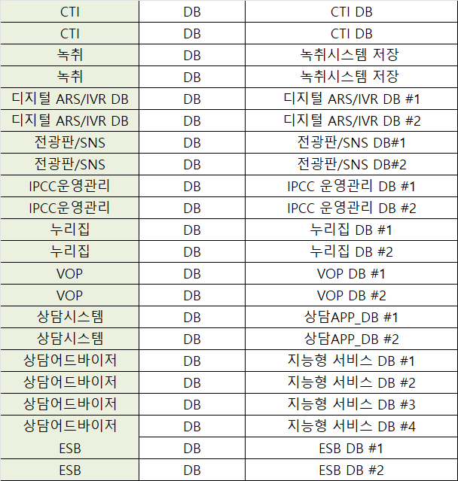
구분 | 솔루션 | 수량 (이중화) | 비고 | 구분 | 솔루션 | 수량 (이중화) | 비고 | 구분 | 솔루션 | 수량 (이중화) | 비고 | 구분 | 솔루션 | 수량 (이중화) | 비고
인프라 | SBC | 2 |  | AI솔루션 | TA | 12 |  | 상담APP | 통합관리 | 4 |  | 직접구매 | SSO | 2
인프라 | 교환기 | 10 |  | AI솔루션 | 상담어드바이저 | 8 |  | 상담APP | 상담AP | 18 |  | 직접구매 | ESB서버 | 2
인프라 | CTI | 5 | DB 2개 | AI솔루션 | AI엔진 | 5 |  | 상담APP | 통합상담DB | 2 |  | 직접구매 | ESB Agent | 2
인프라 | D-ARS&IVR | 10 | DB 2개 | AI솔루션 | STT | 15 |  | 상담APP | 통합통계 | 4 |  | 직접구매 | ESB DB | 2
인프라 | 녹취 | 8 | DB 2개 | AI솔루션 | 인공지능DB | 4 |  | 소계 |  | 28 |  | 직접구매 | EMS솔루션 | 1 | 단중화 적용
인프라 | TTS | 2 |  | 소계 |  | 44 |  |  |  |  |  | 직접구매 | 시스템접근제어 | 2
인프라 | 누리집 | 6 | Web,WAS,DB |  |  |  |  |  |  |  |  | 직접구매 | DB접근제어 | 2 | 단중화 적용
인프라 | VOP | 6 | Web,WAS,DB |  |  |  |  |  |  |  |  | 직접구매 | 웹리포팅 | 2 | 미사용
인프라 | SNS | 4 |  |  |  |  |  |  |  |  |  | 소계 |  | 15
인프라 | 전광판 | 6 | Web,WAS,DB
인프라 | IPCC운영관리 | 6 | Web,WAS,DB
인프라 | 검색엔진 | 1 | 단중화 적용
인프라 | 화상상담 | 2 | 단중화 적용
소계 |  | 68

전체 수량 |  | 155

서비스별 | 개수 | 수정개수 | 비고
AP | 90
DB | 22 | 2 | 전광판/IPCC운영관리 DB 통합
WAS | 22
WEB | 20 | 8 | 전광판/IPCC운영관리/통합관리/통합통계 WEB,WAS => WAS 통합
 | 154 | 10 | 144

